PG_0

DGRH A1-1 |  | 2024

 | Trajectoire professionnelle des enseignants chercheurs recrutés lors de la campagne 2024
 | Session synchronisée et "au fil de l'eau"

(Voir la " Note de la DGRH " n°7 de 2025 pour un commentaire de ces données)

DIRECTION GÉNÉRALE DES RESSOURCES HUMAINES
Service des personnels enseignants de l'enseignement supérieur et de la recherche
Sous-direction des études de gestion prévisionnelle et des affaires statutaires, indemnitaires et réglementaires
Département des études et analyses prévisionnelles des ressources humaines
- DGRH A1-1 -

A-1 à A-2
A-1 : Proportion de MCF parmi les nouveaux PR recrutés depuis 20 ans
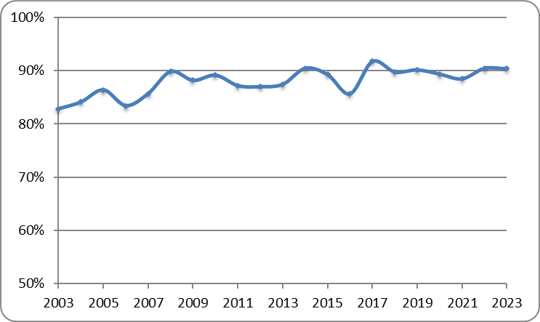

 | Voir aussi tableau I.

A-2 : Proportion de MCF ayant obtenu leur doctorat dans l'établissement qui les ont recrutés depuis 20 ans
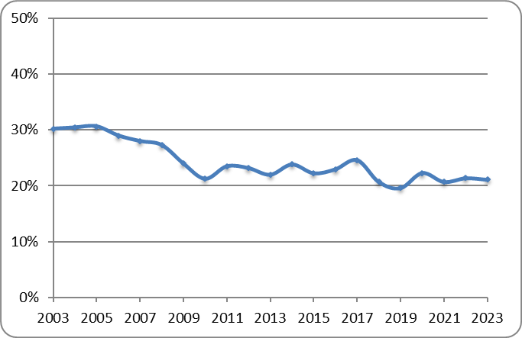

 | Voir aussi tableau XI.

A-3 et A-4
A-3 : Taux d'endo-recrutement des PR depuis 20 ans
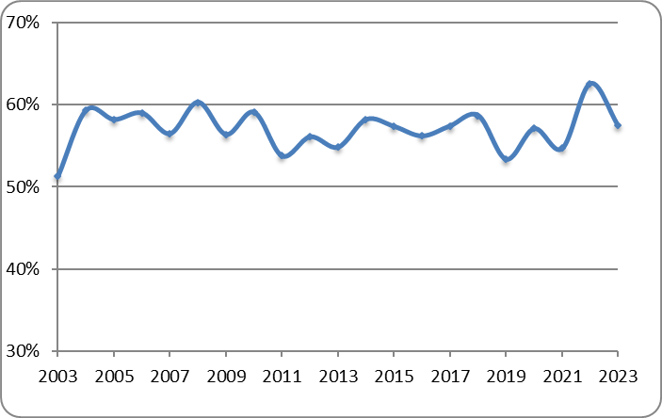

 | Voir aussi tableau IV.

 | A-4 : Proportion de recrutements selon la grande discipline dans la population totale des MCF étrangers recrutés depuis 20 ans

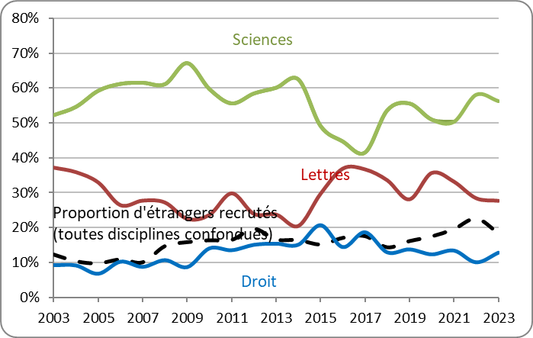

 | Voir aussi tableaux XXIII à XXVII.

